职业设定
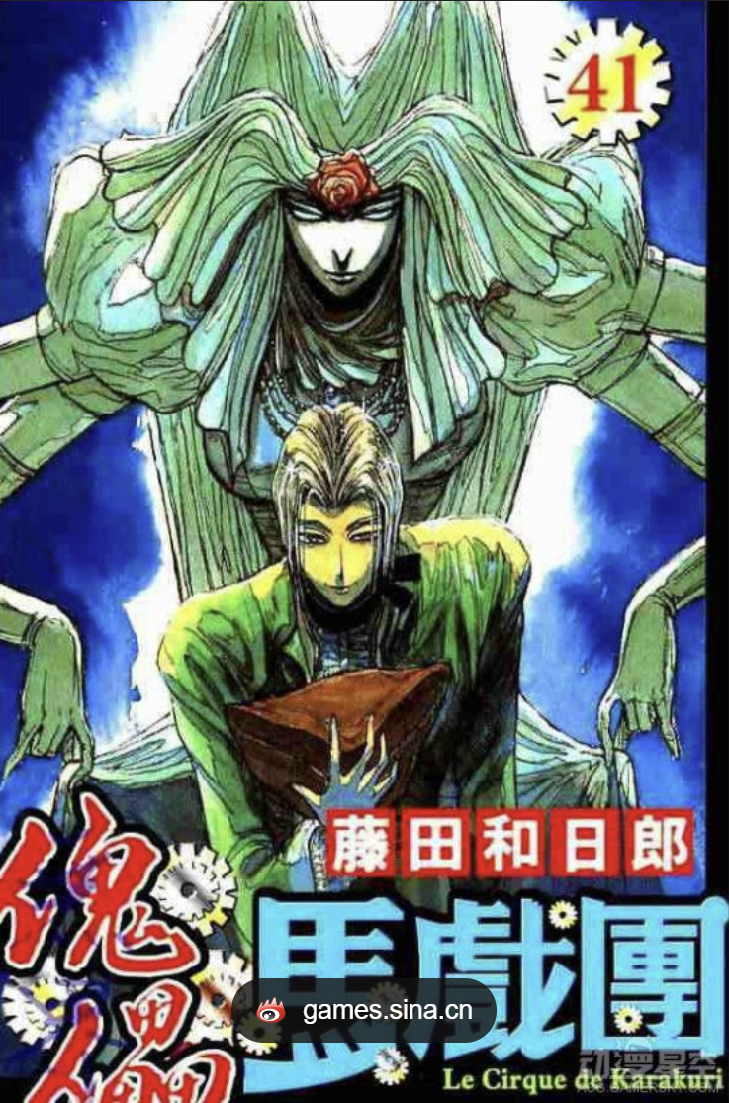
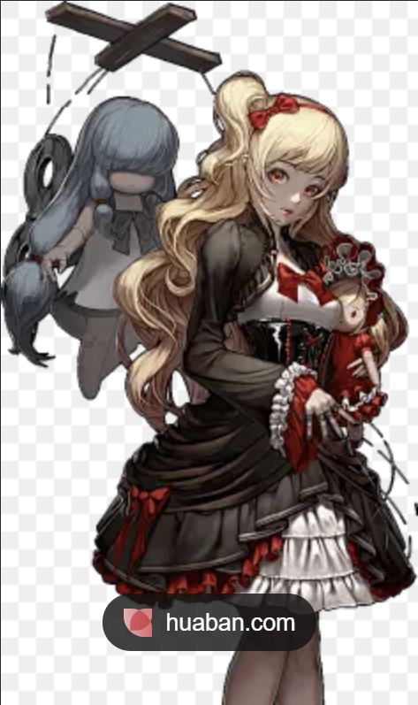
职业名称 | 定位 | 外观设定（包含服装与武器） | 势力范围（地域特征） | 背景故事（人文塑造）
人偶师 | 中远控场+召唤 | 服饰：深酒红的立领燕尾礼服（女性则会是复古长裙搭配多层白色蕾丝裙摆，其他服饰也有变化，这里仅以男性为例），修身马裤，带扣皮靴，袖口是可调节的束带，外披着裙摆式长罩袍（演出时展开，战斗时束于腰侧） 雕花木质半脸面具、细皮白手套，有些人偶师不佩戴手套，换为佩戴十指银色指环 武器：人偶，每位人偶师的人偶唯一且不尽相同，有些庞然有如巨兽一般，有些则小巧玲珑如玩具，最常见的是与常人相近形态的人形人偶，这类人偶通体由檀木与白骨刺结合制成，高约170公分左右，如果遮住眉眼，仅露出线条锋利的下颌与微抿的木质嘴唇，则会被认为是某种失败的木制家具，眼窝空洞无物，没有任何神采，关节则令人诡异的异常灵活 | 主要活跃于密林的戏偶工坊与旧王国的废弃剧院，也有一些随着马戏团全世界旅行，各大城邦的地下黑市偶尔会看见他们的身影，他们行事神秘，捉摸不透，没有任何组织和个人敢把他们当成完全的朋友或完全的敌人 | 世界的一切莫不是戏剧，杀戮与拯救，死别与相识，这世间所有的悲剧与喜剧皆是“伟大戏剧”的一部分，用阴影编织阴谋，在舞台演绎悲欢，据说这群疯狂的人的起源与世界历史上最有名的人偶大师有关，这位大师曾因过度追求 “完美的伟大戏剧” 而触犯了禁忌，打破了真实与虚假的边界，“伟大戏剧”也意外中断，如今的人偶师们继承了这份禁忌技艺，但同时也被手中操纵的人偶所诅咒，他们随心所欲地操纵战场，只为完成那未曾演完的“伟大戏剧”，解除那来自遥远过去的人偶的诅咒

NPC设定
姓名 | 身份 | 性别 | 年龄 | 外貌特征 | 性格标签 | 默认对话 | 背景故事
埃德里奇 | 职业导师 | 男 | 845 | 有可能是人类 | 待人温和，就是有点爱作弄人 | 呼——Zzz（睡着了） | 过去曾经是叱诧风云的大魔法师，但是在一次意外中失去了女儿，从此一蹶不振，收留主角后逐渐有些好转，在晚年逐渐迷恋上了制作人偶，唯一制作出的人偶就是以自己女儿为原型的“戏灵”人偶，但从未使用缔结契约成为人偶师，在主角长大成人后转赠主角，现在身体状况愈发不行，变得嗜睡起来
瓦伦汀 | 试炼对手 | 女 | 225 | 是戏灵的原型 | 非常冷漠 | ………… | 偶然遇到的和“戏灵”及其相似的女子，为人外冷内冷，不好相处，使用的却是和戏灵一样的烈火焰能，她是过去杀死主角父母的凶手，即使可能事出有因，但如今任何言语都已经苍白无力
戏灵 | 专属人偶 | 无 | 222 | 非常像莉奥拉 | 作为一个没有生命的人偶来说，话稍微有点多，但不想理你的时候会假装不会说话 | 吱嘎—咔—嗒—嗒 | 神奇的人偶，竟然能像人类一样长大，武器是改装型机械提灯，也被称作 “烬灯”，战斗时从不说话，和主角的配合相当好（仅仅是在战斗的时候）,，不知道为何，同其制作原型的瓦伦汀关系很好
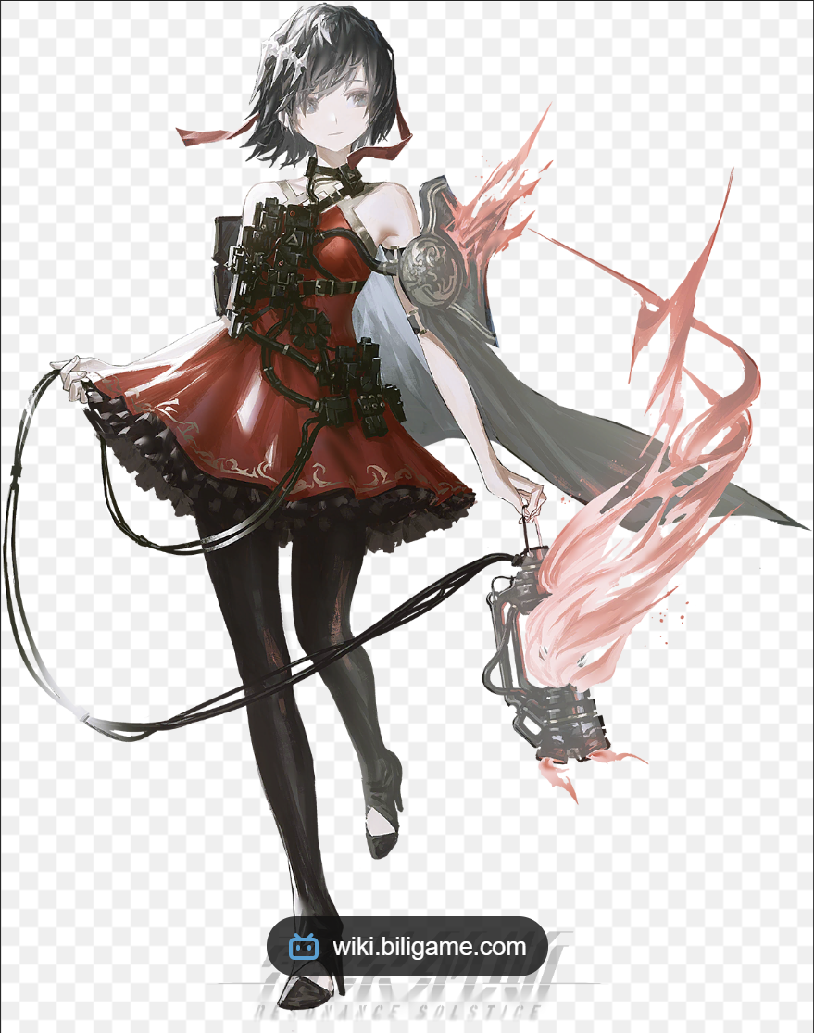
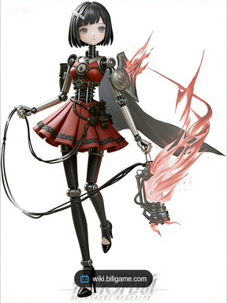
 | 瓦伦汀参考图 （好像是雷索纳斯的立绘，借用一下） |  |  |  | 戏灵参考图 | 题外话：基于此，转职事件可以暗伏人偶师的设定，即人偶的诅咒：真与假的对峙，主角（玩家）想要杀死瓦伦汀进行复仇，但是戏灵却并不想杀死自己的原型和难得的朋友，主角人偶师（真与假的破碎象征）和戏灵人偶（假）选择的分歧，通过戏灵（假）与瓦伦汀（真）之间的战斗，主角内心的冲突，彷徨，瓦伦汀的态度与隐情，戏灵无法忽视的充沛情感被摆上台面，玩家该做出如何选择呢，不论如何，玩家最终成为了编织者（高级人偶师），向着解除人偶的诅咒（真实与虚假的统一）前进

